Formulaire
Reservationsformular Gruppen / Kultur und Schule
 |  | Bitte an vente.bulle@tpf.ch senden,
 |  | wenn die Schaltfläche nicht funktioniert.

Reservation bis spätestens 10 Arbeitstage vor dem Reisebeginn. | Plabe-Nr.: |  | (wird von den TPF ausgefüllt)
Name OS oder Schule | C&E
Klasse
Name Gruppenverantwortliche/r während der Reise
Name*
Vorname*
Strasse / Nr.*
PLZ / Ort*
Handynummer*
E-Mail*

*Alle Felder obligatorisch / Der/die Verantwortliche muss bei der Kontrolle einen Ausweis vorweisen können.

Reisedatum
Abfahrtszeit Hinfahrt:
Strecke von:
nach:
Abfahrtszeit Rückfahrt:
Strecke von:
nach:
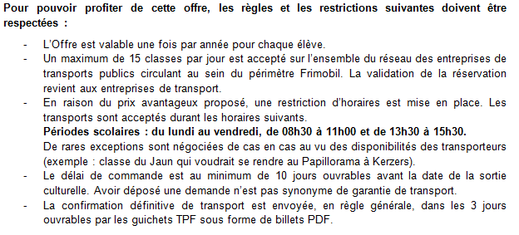
Anzahl Teilnehmende (genaue Anzahl)

Erwachsene ohne Ermässigung (Abo)

Erwachsene mit Halbtax

Generalabonnement

Kinder - 6 Jahre

Jugendliche 6 - 25 Jahre

61102_C&E_20170816_GEODAN |  |  |  | V1 08/2017

